关系图
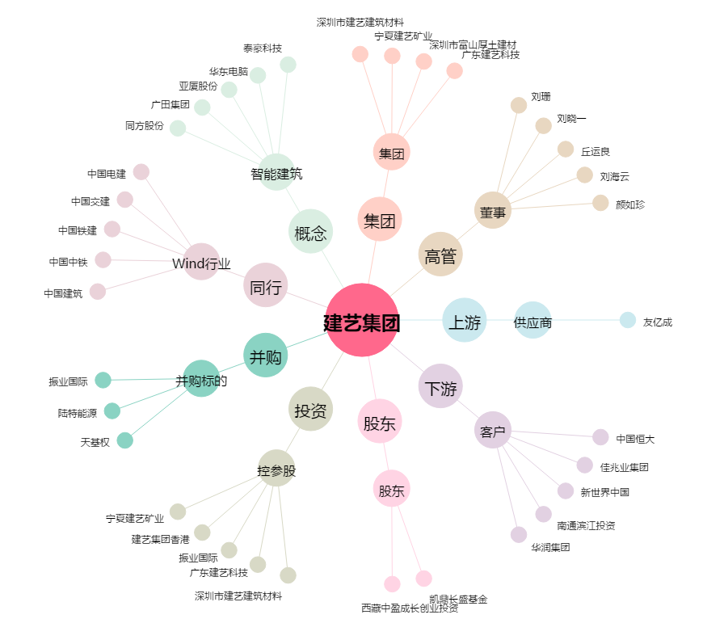
建艺集团[002789.SZ] - 关系概览图

